Sheet1 (2)
附件 2 2026年度办公用品采购内容
序号 | 货物名称 | 规格型号 | 数量 | 单位 | 参考图片
1 | 水笔(0.7mm) | 晨光AGPK，子弹头型，0.7mm，12支/盒 | 1200 | 支 | 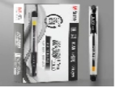

2 | 红色水笔 | 晨光AGPK；子弹头型，0.7mm，12支/盒 | 600 | 支 | 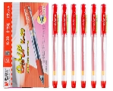

3 | 铅笔 | 2B/12支/盒 | 200 | 支

4 | 拉链袋(网状) | 晨光A4 | 300 | 个 | 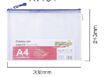

5 | 文件夹(双)撤 | 晨光A4双强力夹/插袋 | 50 | 个 | 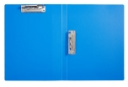

6 | 资料册 | 晨光40页/A4 | 50 | 个 | 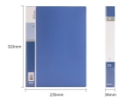

7 | 档案盒 | 晨光55mm/A4 | 50 | 个 | 

8 | 档案盒 | 晨光纸板塑料皮 | 50 | 个 | 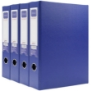

9 | 竖夹板（撤） | 晨光A4 | 10 | 个

10 | 笔记本 | 方扣A5/110张 | 100 | 本 | 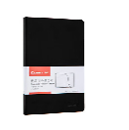

11 | 彩色长尾夹 | 彩色长尾夹 19mm | 100 | 盒

12 | 彩色长尾夹 | 彩色长尾夹32mm | 50 | 盒

13 | 彩色长尾夹（撤） | 彩色长尾夹50mm | 20 | 盒 | 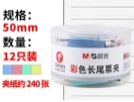

14 | 不锈钢票夹 | 晨光64mm | 20 | 个 | 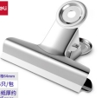

15 | 双面胶带 | 晨光9mm*10y | 50 | 卷

16 | 透明胶带 | 晨光 高透明 48mm*100y*50um(91.4m/卷) | 50 | 卷

17 | 小胶带 | 12mm*30y(27.4m/卷) | 50 | 卷

18 | 固体胶 | 固体胶 | 100 | 个

19 | 液体胶 | 70ml高粘度普通实用型液体胶 | 50 | 瓶

20 | 订书机 | 12#，50页旋转式订书机 | 5 | 台

21 | 订书钉(不锈钢) | 12#，24/6，1000枚/盒 | 100 | 盒

22 | 起钉器 | 带安全锁 | 20 | 个 | 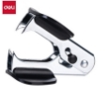

23 | 快干印台 | 红色 | 10 | 个 | 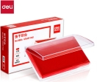

24 | 快干印油 | （红/蓝） | 20 | 瓶 | 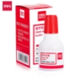

25 | 计算器 | 好时通 | 5 | 个

26 | 回形针 | 镀镍回形针/29mm | 100 | 盒 | 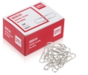

27 | 剪纸刀 | 180mm办公剪纸刀 | 20 | 把 | 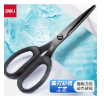

28 | 标签贴纸 | 39*25mm不干胶贴纸/无中线/1392枚/58张 | 50 | 包

29 | 电池 | 5#/8粒/卡 | 200 | 粒

30 | 电池 | 7#/8粒/卡 | 200 | 粒

31 | 电池 | 1#/2粒/卡 | 20 | 粒

33 | 排插 | 4位总控全长1.8米 | 10 | 个 | 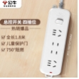

34 | U盘 | 金士顿32GB/USB3.0 | 20 | 个 | 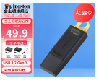

35 | U盘 | 金士顿64GB/USB3.0 | 20 | 个

36 | 移动硬盘 | 悉数1T | 1 | 个 | 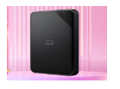

37 | 移动硬盘 | 悉数2T | 1 | 个

38 | 网线 | CAT6(六类) 5米 | 10 | 根 | 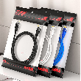

39 | 翻页笔 | 即插即用/通用型/画笔标注等功能 | 20 | 根 | 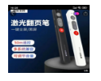

40 | 航空杯 | 水晶杯 50只/包 | 50 | 包 | 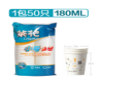
41 | 彩色粉笔 | 光荣牌 | 100 | 盒
42 | 出差审批表 |  | 100 | 本
43 | 工资本 |  | 50 | 本 | 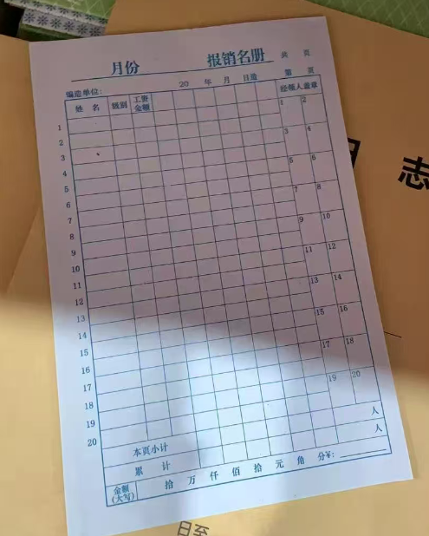
44 | 抽纸 | 161*190mm 150抽x3层x3包 | 80 | 提 | 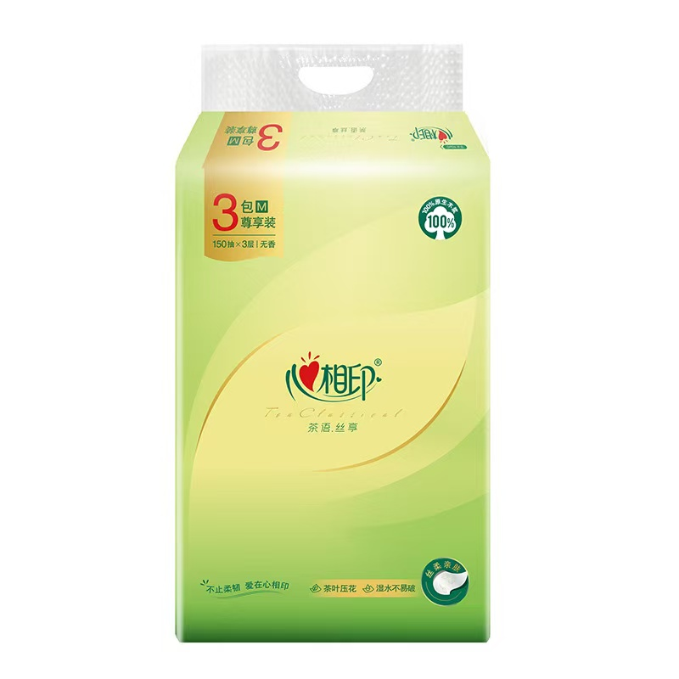
45 | 抽纸 | 云感柔肤 4层无香12卷 | 80 | 提
46 | 签字笔（1.0） | 晨光大笔画签字笔 | 120 | 支
47 | 软抄本 | A5-86张 | 300 | 本
48 | 塑料收纳箱 | 65*55*40cm | 10 | 个

